خزامیا
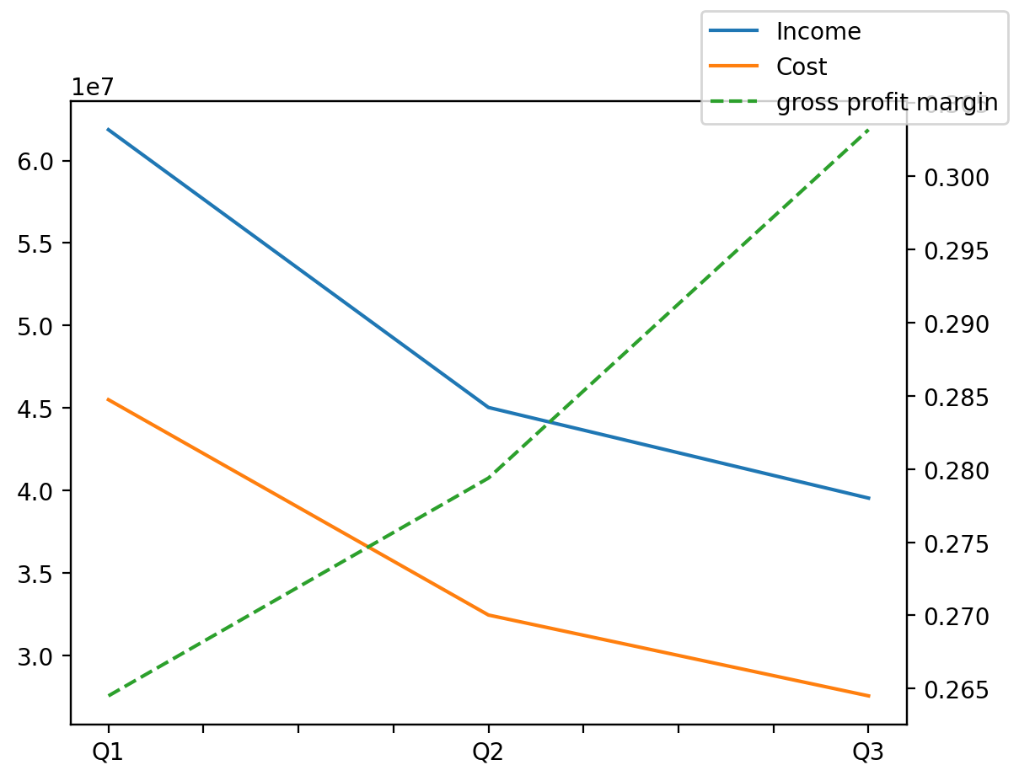
140214011401 | Q1 | Q2 | Q3 | Y | Q4 | Q2 / Q1 | Q3 / Q2
درآمد های عملیاتی | 61867130 | 45031636 | 39538243 |  |  | -0.27212340382 | -0.12198963857
بهای تمام شده | -45503136 | -32450564 | -27551117 |  |  | -0.2868499437 | -0.15098187508
سود(زیان)ناخالص | 16363994 | 12581072 | 11987126 |  |  | -0.23117351424 | -0.047209490574
هزینه های عمومی اداری فروش | -4552647 | -1914414 | -2610525 |  |  | -0.57949430298 | 0.36361570695
سود(زیان)عملیاتی | 10496184 | 5602918 | 9771070 |  |  | -0.46619476183 | 0.74392521897
سایر درآمدهای غیر عملیاتی | 610598 | 128505 | 197495 |  |  | -0.78954238304 | 0.53686626979
سود(زیان)خالص | 7690829 | 3361585 | 6070579 |  |  | -0.56290992818 | 0.80586806521
مواد مستقیم مصرفی | 40606255 | 36268188 | 34000812 |  |  | -0.10683248184 | -0.06251693633
سربارتوليد | 4867070 | 3378295 | 4290348 |  |  | -0.3058873203 | 0.26997435097

